主标数量10.20
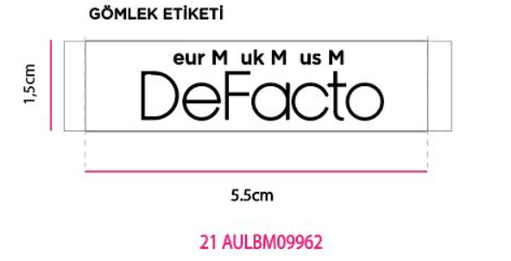
款号 | XS | S | M | L | XL | XXL |  | 涉及PO
E1148AX | 209 | 627 | 627 | 418 | 209 | 209 | 2299 | 1715844,1715846,1715847,1715848,1715849,1715850,1715851,1715852,1715853,1715854,1715855,1715856,1715857,1715858,1715859,1715860,1715861,1715845

